المؤشرات الكلية

سوق العراق للاوراق المالية
جلسة الاربعاء 2026/2/11 |  |  |  | تقرير أسعار الأسهم المتداولة لسوق العراق للأوراق المالية
الجلسة (27)
الاسهم المتداولة المدرجة و OTC |  |  | 380,389,228 |  |  | قيمة الأسهم المتداولة المدرجة و OTC |  | 681,872,066 |  |  | صفقات الشركات المدرجة وOTC | 820
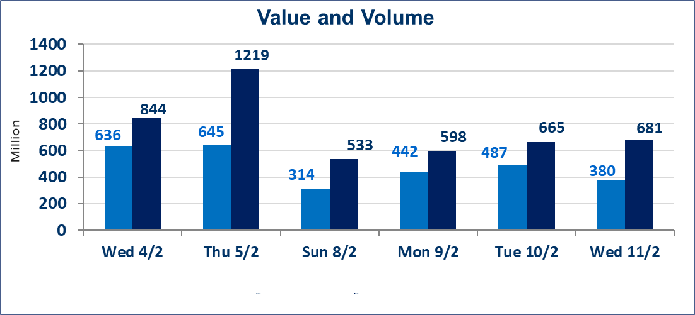
المؤشر60 ISX اليوم | 949.75 |  | نقطة |  |  | المؤشر15 ISX اليوم | 1225.33 | نقطة
المؤشر 60 ISX السابق | 952.69 |  | نقطة |  |  | المؤشر 15 ISX السابق | 1223.82 | نقطة
نسبة التغير | -0.31 |  | % |  |  | نسبة التغير | 0.12 | %
عدد النقاط | -2.94 |  | نقطة |  |  | عدد النقاط | 1.51 | نقطة

الشركات المدرجة | 104 | OTC | 14 | 118 |  | الشركات غير المتداولة المدرجة | 42 | OTC | 13 | 55
الشركات المتداولة | 50 | OTC | 1 | 51 |  | الشركات المرتفعة |  |  | 12
شركات الهيئة العامة |  |  |  | 2 |  | الشركات المنخفضة |  |  | 16
الموقوفة بقرار من هيأة الأوراق المالية |  |  |  | 10
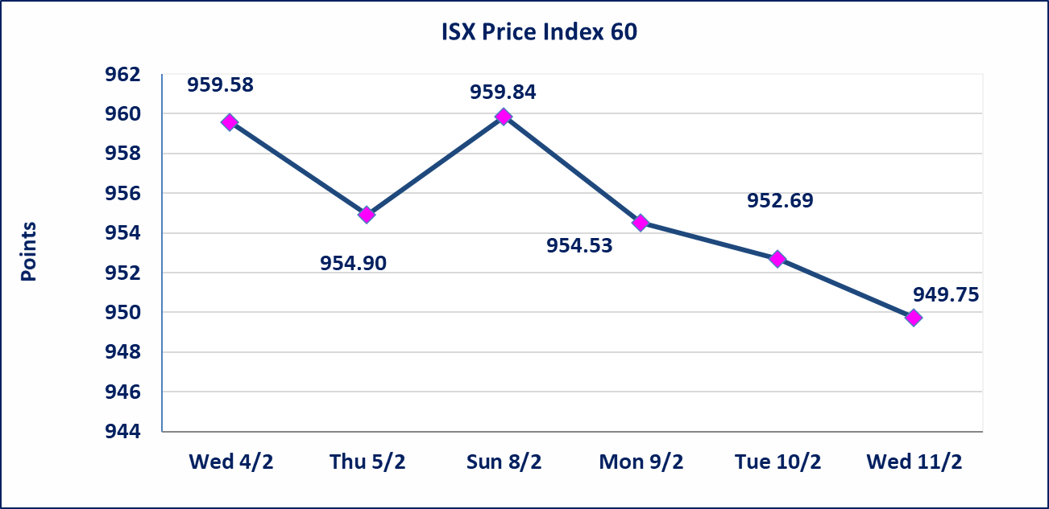
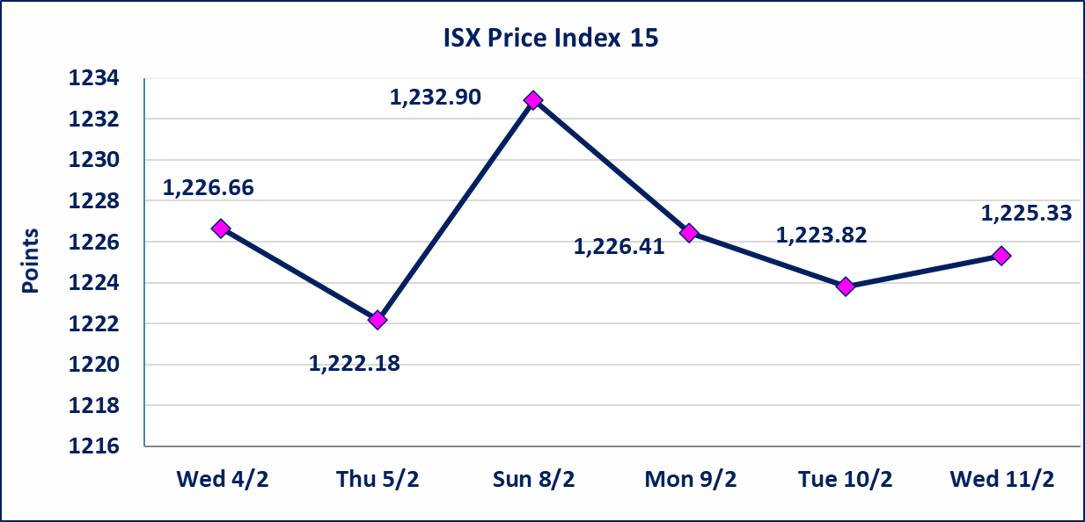

الحد الأعلى والادنى للتغير في السعر | نسبة التغير في المنصة النظامية (15%)، نسبة التغير في المنصة الثانية (20%)، نسبة التغير في المنصة الثالثة (5%) إرتفاعاً وإنخفاضاً من سعر الاغلاق السابق.
Web site : www.isx-iq.net E-mail : info-isx@isx-iq.net |  |  |  |  | 07834000034 - 07711211522 : ص . ب :3607 العلوية الهاتف |  |  |  |  |  | بغداد /الكرادة/ قرب المسرح الوطني /مجاور مصرف الخليج التجاري

نسبة التغير
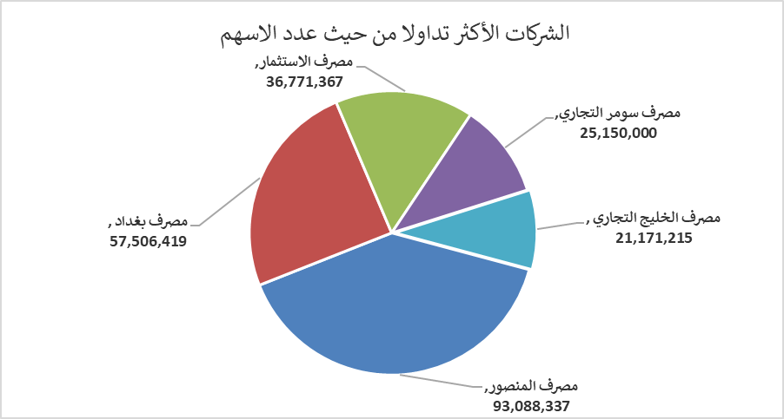
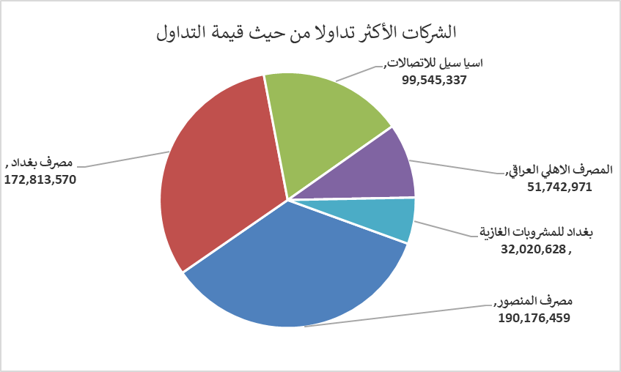
الشركات الأكثر ارتفاعاً وانخفاضاً

نسبة التغير لاسعار الاغلاق الاكثر ارتفاعاً |  |  |  | نسبة التغير لاسعار الاغلاق الاكثر انخفاضاً
اسم الشركة | اغلاق | التغير(%) | الاسهم المتداولة | اسم الشركة | اغلاق | التغير (%) | الاسهم المتداولة
مصرف الوطني الاسلامي | 0.440 | 10.00 | 200,000 | الامين للتأمين | 0.830 | -7.78 | 495
الفلوجة لانتاج المواد الانشائية | 2.980 | 7.97 | 6,159,339 | مصرف الائتمان العراقي | 0.580 | -6.45 | 9,216,000
بغداد العراق للنقل العام | 24.500 | 6.52 | 1,010,213 | نقل المنتجات النفطية | 1.520 | -5.00 | 30,086
مصرف اشور الدولي | 0.250 | 4.17 | 2,251,000 | العراقية لصناعات الكارتون | 2.430 | -4.71 | 150,000
العراقية لتصنيع التمور | 2.800 | 3.70 | 435,000 | المواد الانشائية الحديثة | 1.900 | -4.52 | 28,248

الشركات الاكثر نشاطا حسب الاسهم المتداولة (حجم التداول) |  |  |  | الشركات الاكثر نشاطا حسب القيمة المتداولة
اسم الشركة | اغلاق | التغير(%) | الاسهم المتداولة | اسم الشركة | اغلاق | التغير (%) | القيمة المتداولة
مصرف المنصور | 2.040 | -0.49 | 93,088,337 | مصرف المنصور | 2.040 | -0.49 | 190,176,459
مصرف بغداد | 3.000 | -0.99 | 57,506,419 | مصرف بغداد | 3.000 | -0.99 | 172,813,570
مصرف الاستثمار | 0.220 | 0.00 | 36,771,367 | اسيا سيل للاتصالات | 14.950 | 0.47 | 99,545,337
مصرف سومر التجاري | 0.130 | 0.00 | 25,150,000 | المصرف الاهلي العراقي | 4.650 | 1.09 | 51,742,971
مصرف الخليج التجاري | 0.280 | 0.00 | 21,171,215 | بغداد للمشروبات الغازية | 5.790 | -0.17 | 32,020,628

